Target positions
PS Type | SXR
PS serial no | 16334
Measurement date | 9. feb 2017

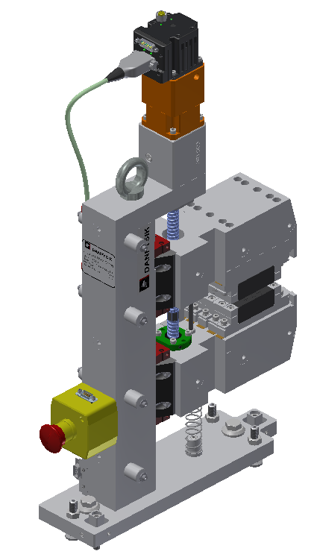
CT13
UST4
UST3
UST6
UST2
UST1
UST5
CT15
CT14
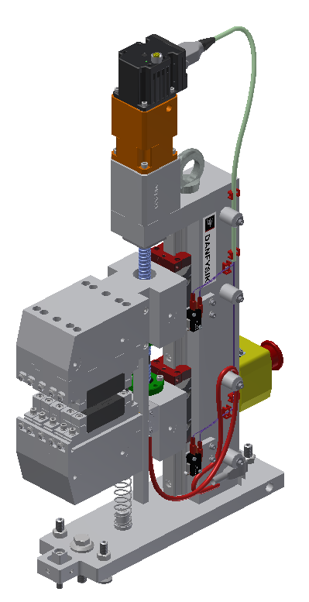
DST8
DST9
DST7
DST11
DST10
DST12
 |  | x | y | z
 | UST 1 | 108.658 | 80.551 | -70.247
 | UST 2 | 26.143 | 80.562 | -70.066
 | UST 3 | -56.353 | 80.571 | -70.389
 | UST 4 | 108.575 | -80.896 | -70.302
 | UST 5 | 26.034 | -80.765 | -70.152
 | UST 6 | -56.494 | -80.612 | -70.022

 | DST 7 | -56.117 | 80.427 | 70.393
 | DST 8 | 26.414 | 80.464 | 70.264
 | DST 9 | 108.927 | 80.470 | 70.710
 | DST 10 | -56.264 | -80.732 | 70.271
 | DST 11 | 26.253 | -80.910 | 70.865
 | DST 12 | 108.747 | -81.049 | 70.513

 | CT 13 | 268.114 | 187.471 | -0.118
 | CT 14 | 267.926 | 17.478 | -0.258
 | CT 15 | 267.794 | -152.524 | -0.327

